Blad1
Kunstwerkpaspoort |  |  |  |  | Versie | 1.0
 |  |  |  |  | Datum | 2017-02-09

Beheergegevens kunstwerk |  |  | Locatie/gemeente: Spoorviaduct onderdoorgang Reeshofweg te Tilburg (Reeshof)
SAP-nummer | 10943428 + 10943429 + 10885991 |  | 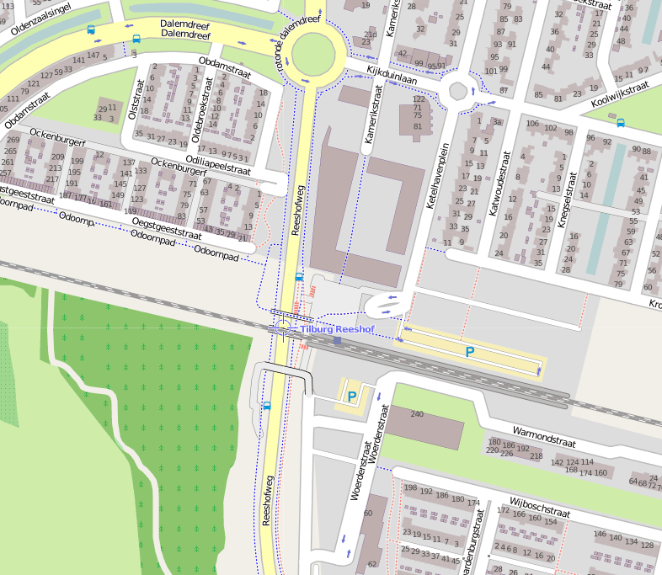
PGO-contractgebied | 20
Kunstwerknummer | KW20-123-0051
Kunstwerknaam | Spoorviaduct odg Reeshofweg
Wegbeheerder | Gemeente Tilburg
Emplacement | Btl - Ehv
Lijn- / Geocode | 123
Kilometrering (km) | 15.710 (SAP); Geel plaatje KW 15.700
RDX / RDY - coördinaten | 127663.71, 398387.7
Bouwjaar | 2003
Renovatie | -
Baanclassificatie (baanurgentie) | Hoog
Functie | Ongelijkvloerse spoorkruising (spoorviaduct + verdiepte weg)
Foto kunstwerk
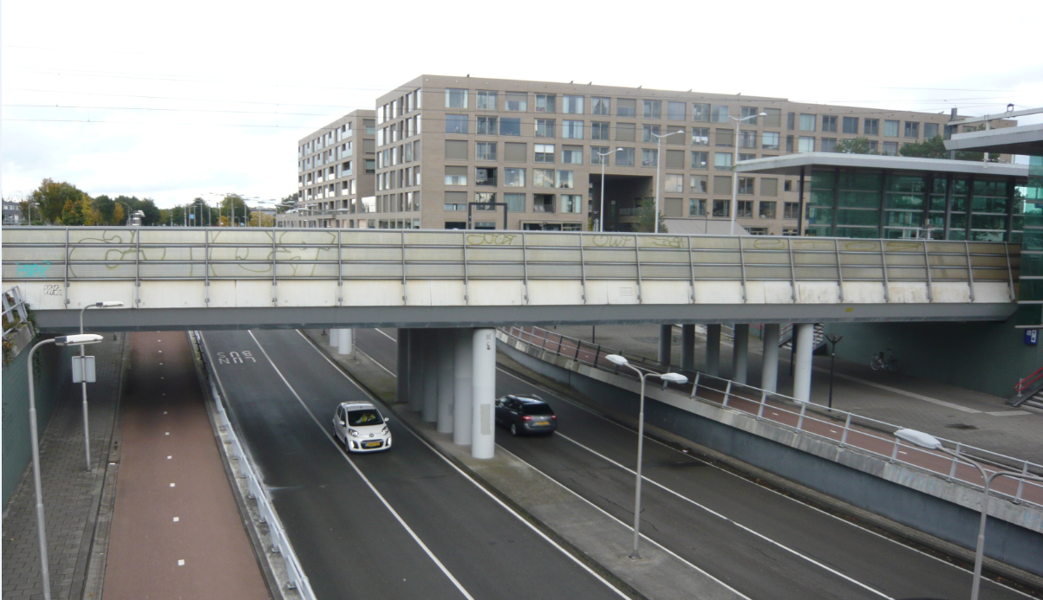

Kenmerken kunstwerk
Lengte (origineel, na renovatie) | 39,980 m./ 40,628 m. (deklengte t.p.v. as dek) |  | Constructietype | Spoorviaduct, voorgespannen betonnen dek op 4 steunpunten (2 wanden open bakconstructie, 2 tussensteunpunt); Statisch onbepaald.
Breedte (origineel, na renovatie) | Totale dekbreedte: 12,700m.
Constructiehoogte (BS tot OK dek) | 10,000 - 8,350 = 1,650 m. |  | Elektrificatie (V) | 1500V DC
Dekdikte (excl. Verharding) | Var.; min. 0,80m. (dekrand), max. 0,85m. (as dek) |  | Montering en dektype | In-situ betonnen voorgespannen en gewapende plaatvormige spoordekconstructie
Aantal overspanningen | 3 st. |  | Aantal dekken | 1 spoordek | Materiaal | Beton (in-situ)
Lengte hoofdoverspanning | 1 st. | 14,636m. (Lov tussen as A en B) | Type oplegging | Staalplaten + rubberen oplegblokken | Aantal: | 6st. / stramien; Tot. (2x6) + (2x6) = 24 st. Afm.: Oplegblok wanden 250x400x52mm, oplegblok kolommen Ø500/69 mm.
Lengte zij-overspanningen | 2 st. | 12,617m. (Lov tussen as B en C) + 10,380m. (Lov tussen as C en D t.p.v. as dek, Lov variabel) | Voegovergang | Geen | Type | Dilataties met RVS afdekplaten
Betonkwaliteit (spoordek) | Bekend | B45; Mk. 5b, dekking c=35mm | Aantal sporen | 2 sporen | Hoh afstand: | 4,250 m.
Staalkwaliteit (wapening / langsvoorspanning) | Bekend | Wapeningstaal: FeB500 HWL Voorspanstaal: FeP1860 | Scheve kruising | Ja | Graden | 82,193ᵒ
Doorrijhoogte | Rijbaan 4,60m. ; Fietspad 2,70m.. |  | Materiaal leuning | Leuning met thermische verzinkte stalen staanders en bovenregels en met geperforeerde RVS-beplatingen; alle onderdelen voorzien van coatingsysteem.
Dimensies balkrooster (lxbxh) | N.v.t. (geen balkrooster)
Beoordeling Constructieve Veiligheid
Ontwerpnorm | NEN6723;1988 / VBB1995 + ProRail RIB-5000 (OVS), zie berekening Deel A-1 en Deel C-1 |  | Overige belastingen
Ontwerpbelasting | Spoorbel. cf. NEN6723;1988/ VBB1995; Laststelsel VOSB-stelsel 150/250/270 (Laststelsel 3x150kN + gel. verd. bel. 80kN/m maatgevend) |  | Ballastbed / Dir. spoorstaaf bevestiging | Spoor in ballast / ballastbed | Dikte (in m.) | ca. 0,80 - 0,85m.
Ontwerpsnelheid | Onbekend; baanvaksnelheid 140 km/h |  | Gronddekking | Geen gronddekking | Dikte (in m.) | -
Wapeningsconfiguratie en voorspanning bekend? | Ja, vorm-, wapenings- en voorspanningstekeningen aanwezig |  | Uitbreidingen | -
 | Tijdens uitgebreid archiefonderzoek zijn vele gegevens gevonden (Detailberekeningen, bestekstekeningen alle UO-tekeningen) waaruit de ontwerpnorm en - belastingen bekend worden. In de gevonden berekeningen van KW20-123-0051 - Spoorviaduct onderdoorgang Reeshofweg is aangegeven dat het V.O.S.B.-laststelsel is aangehouden. In het jaar van het opstellen van het ontwerp (Bestekstekening 2001; detailberekening en -tekeningen; 2002) was de NEN6723;1988/VBB1995 de vigerende ontwerpnorm. De toen vigerende spoorbelasting uit de NEN6723;1988/VBB1995 is identiek aan de spoorbelasting conform het laststelsel uit de VOSB1963. Het VOSB-laststelsel 150/250/270kN is in de berekening als spoorbelasting aangehouden. Het VOSB-laststelsel 3 x 150kN + gelijkm. verd. bel. 80 kN/m1 blijkt maatgevend (zie berekening 'Onderdoorgang Reeshofweg - In te schuiven dekplaat' (0005969884, Deel C-1), art. 2.1.2., blad 5 van 57). Voor een beschouwing van de constructieve veiligheid wordt verwezen naar het rapport van ProRail RAP 00115 met titel 'Spoorbelastingen op bruggen, verleden tot heden (2009)', versie 001, datum van kracht 01-04-2009. In deze rapportage is een vergelijking, middels equivalente Qm en Qv-lijnen, opgesteld van alle normen en spoorbelastingen uit het verleden tot 2009. De vigerende spoorbelastingen volgens de Eurocode zijn nog niet in RAP00115 opgenomen. Als ontwerpnorm NEN6723;1988 / V.B.B.1995 (laststelsel conform V.O.S.B. 1963) als ontwerpnorm is aangehouden, dan valt te concluderen: bij een overspanning van 14,5 - 15,0m. is de spoorbelasting conform de V.O.S.B. 1963 de maatgevende ontwerpbelasting Hoe de vigerende spoorbelastingen anno 2016 zich verhouden tot deze Qm- en Qv-lijnen is nog onbekend. De onbekendheid van de ontwerpbelastingen vormt een risico t.a.v. de constructieve veiligheid.
Risicoprofiel / risicoaspecten | Risicoprofiel o.b.v. bureaustudie | Risicoprofiel na opname (oktober 2016) | Toelichting op beoordeling risicoaspecten (resultaat opname)
Leeftijd kunstwerk |  |  | De leeftijd van het kunstwerk bedraagt anno 2016 13 jaar (bouwjaar 2003)
Constructieve veiligheid |  |  | Zie opmerking t.a.v. constructieve veiligheid hierboven.
Aantastingen / Schades |  |  | Jong kunstwerk; geen bijzondere schades, t.p.v. onderzijde dek afwerkplaag (spuitlaag) aanwezig, geen risico's geconstateerd
Lekkage |  |  | Geen lekkages waargenomen
Waterhuishouding |  |  | Geen inspectierapporten beschikbaar, functionering onbekend, geen redenen aangetroffen dat systeem slecht functioneert
Oplegging dek |  |  | Oplegging niet opneembaar/zichtbaar, geen waarnemingen aanwezigheid risico, echter door ontbreken inspecties risico 'geel'.
Voegovergang / dilatatievoegen |  |  | Geen voegovergang, dek met overstek, stootplaten aanwezig en via tand opgelegd t.p.v. dekeinden. Onder spoordek achter oplegvlak t.p.v. achterzijde wand Omega-profiel aanwezig t.b.v. waterdichte afsluiting. Geen lekkages geconstateerd.
Overgang kunstwerk-aardebaan |  |  | Geen onregelmatigheden of blinde vering waargenomen t.p.v. overgang baan-KW, geen verhoogd risico aanwezig.
Aanrijding constructie |  |  | Geen verhoogd risico, geen aanrijdschade, beschermijzers aanwezig. Geen verhoogd risico aanwezig, risico niet hoger dan 'normaal'.
Arbo-veiligheid (V&G / VGM) |  |  | Buiten risico's t.a.v. treinverkeer en spoorse infra (inzet uitsluitend personeel in bezit DVP) geen extra risico's geconstateerd
Aanvullende (specifieke) risicoaspecten
Leuning / geluidsschermen |  |  | Geen gebreken geconstateerd aanwezig leuningwerk, geluidsschermen verweerd maar technisch in goede staat, laag risico.
Grondkerende constructies |  |  | Geen verhoogd risico t.a.v. grondkerende constructies (vleugelwanden) geconstateerd.
Opmerkingen na opname kunstwerk oktober 2016
Zowel beheertechnisch als constructief verkeert het kunstwerk in een goede staat. Het gehele kunstwerk is licht verweerd door klimatologische aanslag en de geluidsschermen zijn sterk verweerd en vervuild. Stootplaten inclusief drainage zijn aanwezig (gebleken uit bureaustudie), geen verzakkingen of blinde vering waargenomen in de spoorbaan t.p.v. de overgang baan - KW. Er zijn eveneens geen lekkages of leksporen waargenomen onder het spoordek of t.p.v. de oplegvlakken en dilatatievoegen. Functioneren pompkelder en -installaties onbekend, maar geen waarnemingen dat systeem niet naar behoren functioneert. De onderzijde van het spoordek is afgewerkt met een laag spuitwerk (akoestische spuitpleister). Er ontbreken geen delen van dit spuitwerk, de aanhechting is onbekend. Nadeel van deze aangebrachte laag spuitwerk is dat constructieve scheuren of schades aan de onderzijde van het dek niet waarneembaar zijn. Dit vormt een risico. Echter gezien de leeftijd van het kunstwerk, de bekendheid van ontwerpnormen en constructietype (voorgespannen dek) is het risico op de aanwezigheid van constructieve scheuren of schades klein. De opleggingen zijn vanaf het trottoir niet visueel opneembaar, geen redenen waargenomen op aanwezigheid verhoogde risico's t.a.v. de opleggingen. Gezien slechte waarneembaarheid opleggingen en ontbreken inspectierapportages wordt geadviseerd de oplegging nader te inspecteren onder handbereik om risico's uit te sluiten.
Documentatie
SAP basiskaart algemeen | 10943429 - SAP basiskaart algemeen.xlsx |  | Tekeningen (Alleen links opgenomen in paspoort naar SAP export en relevante tekeningen t.b.v. verificatie inhoud kunstwerkpaspoort) | export_zoekresultaten SAP PLM.xlsx
Berekeningen (Alleen links opgenomen in paspoort naar SAP export en relevante berekeningen t.b.v. verificatie inhoud kunstwerkpaspoort) | 000596980.PDF |  |  | 763622.pdf | = Bestekstekening; Bovenaanzicht en langsdoorsnede
 | 000596981.PDF | Deel A-1 |  | 763623.pdf | = Bestekstekening; Doorsneden + details spoordek
 | 000596982.PDF | Deel B-1 |  | 763654.pdf | 763698.pdf | 763703.pdf (=spanprotocol)
 | 000596983.PDF | Deel B-2 |  | 763655.pdf | 763699.pdf
 | 000596984.PDF | Deel C-1 (Ber. Spoordek) |  | 763656.pdf | 763700.pdf
 | 000596985.PDF | Deel C-2 (Div. aanv. Ber.) |  | 763660.pdf | 763704.pdf
 | 000596977.PDF | Deel E-1 |  | 763661.pdf | 763705.pdf
 | 000596978.PDF | Deel E-2 | Bestek | Geen
 | 000596979.PDF | Deel E-3 | Inspecties | Geen
Advies
1) Nader onderzoek naar constructieve veiligheid is o.b.v. leeftijd, constructietype en geen geconstateerde mechanische of constructieve schadepatronen op korte termijn niet direct noodzakelijk. Op de middel lange termijn kunstwerk (5- tot 7-jaar) wordt geadviseerd een globale beschouwing te doen nadat ProRail de Qm- en Qv-lijnen van de spoorbelastingen conform de huidige vigerende Eurocode heeft uitgewerkt.
2) Inspecteren opleggingen en oplegvlakken onder handbereik i.v.m. slechte waarneembaarheid i.c.m. ontbreken inspectierapportages. Zie risicoaspect 'opleggingen' en opmerkingen na opname.

